表紙・表紙裏
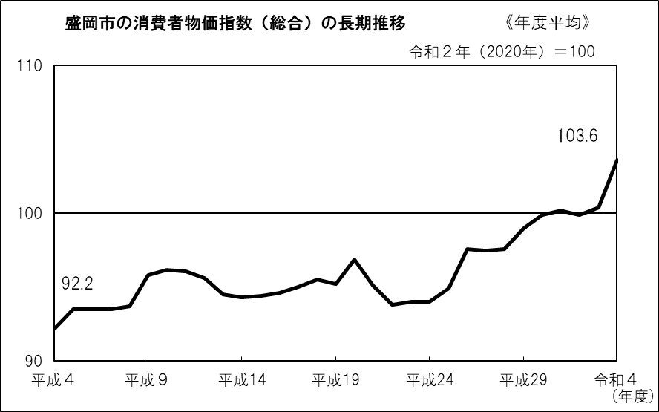
 |  |  | 2020年基準 | 盛岡市消費者物価指数

令和４年度（2022年度）平均

目 次

 | １ 概況 |  |  |  |  |  |  | 1

 | ２ 10大費目別指数の推移（令和２年（2020年）＝100） |  |  |  |  |  |  | 2

 | ３ 10大費目別前年度比、寄与度 |  |  |  |  |  |  | 4

 | ４ 中分類指数 |  |  |  |  |  |  | 5

 | ５ 消費者物価指数の推移（統計表） |  |  |  |  |  |  | 6

 | 参考 平成30年度（2018年度）～令和４年度（2022年度）平均の
 | 全国・東北・東北各県県庁所在都市別総合指数 |  |  |  |  |  |  | 8

 |  |  |  |  | 消費者物価指数の見方は、Ｐ９参照

令和５年４月21日

 |  |  |  |  | 岩手県ふるさと振興部

 |  | この資料を利用して、印刷物等を刊行した場合は、１部を送付してくださるようお願いします。
 |  | ※ | この資料は、総務省統計局『小売物価統計調査』の調査票情報に基づくものです。

 |  |  |  | 〔問い合わせ先〕
 |  |  |  |  | 岩手県ふるさと振興部調査統計課生活統計担当
 |  |  |  |  |  | 〒020-8570 岩手県盛岡市内丸10番１号
 |  |  |  |  |  | 電 話 | 019-629-5305（ダイヤルイン）
 |  |  |  |  |  |  | 019-651-3111 内線（5305）
 |  |  |  |  |  | ＦＡＸ | 019-629-5309

 |  |  |  |  | 「盛岡市消費者物価指数」は、調査統計課の ホームページでもご覧になれます。
いわての統計情報 イーハトーブ・データ館
https://www3.pref.iwate.jp/webdb/view/outside/s14Tokei/top.html

P1
１ 概況

(１) | 総合指数は、令和２年(2020年)を１００として１０３．６となり、前年度と比べて３.１％の上昇となった。
(２) | 生鮮食品を除く総合指数は、１０３．５となり、前年度と比べて３.１％の上昇となった。
(３) | 生鮮食品及びエネルギーを除く総合指数は、１０１．７となり、前年度と比べて２.３％の上昇となった。

（令和２年（2020年）＝100）
 | 総合 | 生鮮食品を除く総合 | 生鮮食品及びエネルギーを除く総合
平成25 | 94.9 | 95.7
平成26 | 97.6 | 98.4
平成27 | 97.5 | 98.0 | 98.3
平成28 | 97.6 | 97.8 | 98.7
平成29 | 99.0 | 99.0 | 99.3
平成30 | 99.9 | 100.0 | 99.6
令和元 | 100.2 | 100.4 | 100.1
令和２ | 99.9 | 99.9 | 100.1
令和３ | 100.4 | 100.4 | 99.4
令和４ | 103.6 | 103.5 | 101.7
● 指数の推移

（％）
 | 総合 | 生鮮食品を除く総合 | 生鮮食品及びエネルギーを除く総合
平成25 | 1.0 | 1.0
平成26 | 2.9 | 2.8
平成27 | ▲ 0.1 | ▲ 0.4
平成28 | 0.1 | ▲ 0.2 | 0.4
平成29 | 1.4 | 1.2 | 0.6
平成30 | 0.9 | 1.0 | 0.3
令和元 | 0.3 | 0.4 | 0.5
令和２ | ▲ 0.2 | ▲ 0.5 | 0.0
令和３ | 0.5 | 0.5 | ▲ 0.6
令和４ | 3.1 | 3.1 | 2.3
● 前年度比の推移

総合、生鮮食品を除く総合、生鮮食品及びエネルギーを除く総合の指数、前年度比

 |  | （令和２年（2020年）＝100）

注）「生鮮食品及びエネルギーを除く総合」指数は、平成27年１月分から公表されたもの。

P2-3
２ 10大費目別指数の推移（令和２年（2020年）＝100）

 | 10大費目の動きがわかります。

指 数
 | 指数
H28 | 95.7
29 | 97.9
30 | 97.7
R元 | 98.7
2 | 100.3
3 | 101.9
4 | 107.6
指 数
 | 指数
H28 | 98.9
29 | 98.8
30 | 99.3
R元 | 99.6
2 | 100.1
3 | 100.7
4 | 100.8
(１) 食料 |  | (２) 住居

前年度比
 | 前年度比
H28 | 1.9
29 | 2.3
30 | ▲ 0.2
R元 | 1.0
2 | 1.6
3 | 1.6
4 | 5.6
前年度比
 | 前年度比
H28 | ▲ 0.8
29 | 0.0
30 | 0.5
R元 | 0.3
2 | 0.5
3 | 0.6
4 | 0.1

指 数
 | 指数
H28 | 91.8
29 | 96.7
30 | 101.6
R元 | 101.7
2 | 98.9
3 | 105.8
4 | 115.8
指 数
 | 指数
H28 | 95.6
29 | 96.0
30 | 96.3
R元 | 99.6
2 | 99.9
3 | 100.5
4 | 108.4
(３) 光熱・水道 |  | (４) 家具・家事用品

前年度比
 | 前年度比
H28 | ▲ 4.9
29 | 5.4
30 | 5.0
R元 | 0.1
2 | ▲ 2.8
3 | 7.0
4 | 9.4
前年度比
 | 前年度比
H28 | 1.6
29 | 0.4
30 | 0.4
R元 | 3.4
2 | 0.5
3 | 0.6
4 | 7.8

指 数
 | 指数
H28 | 95.2
29 | 96.1
30 | 97.0
R元 | 98.6
2 | 100.4
3 | 99.3
4 | 101.9
指 数
 | 指数
H28 | 97.6
29 | 98.5
30 | 99.3
R元 | 100.0
2 | 99.8
3 | 99.6
4 | 98.9
(５) 被服及び履物 |  | (６) 保健医療

前年度比
 | 前年度比
H28 | 0.5
29 | 1.0
30 | 0.9
R元 | 1.6
2 | 1.8
3 | ▲ 1.1
4 | 2.6
前年度比
 | 前年度比
H28 | 1.2
29 | 0.9
30 | 0.8
R元 | 0.7
2 | ▲ 0.2
3 | ▲ 0.2
4 | ▲ 0.7

指 数
 | 指数
H28 | 99.7
29 | 100.1
30 | 101.3
R元 | 100.8
2 | 99.6
3 | 93.7
4 | 94.8
指 数
 | 指数
H28 | 110.0
29 | 110.3
30 | 110.3
R元 | 106.4
2 | 99.2
3 | 100.8
4 | 102.0
(７) 交通・通信 |  | (８) 教育

前年度比
 | 前年度比
H28 | ▲ 1.1
29 | 0.4
30 | 1.2
R元 | ▲ 0.5
2 | ▲ 1.1
3 | ▲ 6.0
4 | 1.2
前年度比
 | 前年度比
H28 | 1.7
29 | 0.2
30 | 0.0
R元 | ▲ 3.5
2 | ▲ 6.7
3 | 1.7
4 | 1.1

指 数
 | 指数
H28 | 98.6
29 | 99.6
30 | 100.7
R元 | 101.4
2 | 100.0
3 | 101.6
4 | 102.6
指 数
 | 指数
H28 | 103.9
29 | 105.2
30 | 106.0
R元 | 103.2
2 | 100.2
3 | 101.9
4 | 102.4
(９) 教養娯楽 |  | (10) 諸雑費

前年度比
 | 前年度比
H28 | 1.1
29 | 1.0
30 | 1.1
R元 | 0.7
2 | ▲ 1.4
3 | 1.7
4 | 0.9
前年度比
 | 前年度比
H28 | 0.7
29 | 1.2
30 | 0.7
R元 | ▲ 2.6
2 | ▲ 2.8
3 | 1.6
4 | 0.5

 | 諸雑費は、次のものを指数品目としています。
 | ○ 理髪料などの「理美容サービス」
 | ○ 化粧品などの「理美容用品」
 | ○ かばん、腕時計などの「身の回り用品」
 | ○ 「たばこ」
 | ○ 傷害保険料などの「他の諸雑費」

